Tạo repository và mời thành vên
Ghi chú | Leader | Trưởng nhóm
 | Member | Thành viên

Ngườ thực hiện | Cá bước thự hiện
Leader | B1 : tạo mới repository

Leader | B2 mới thành viên

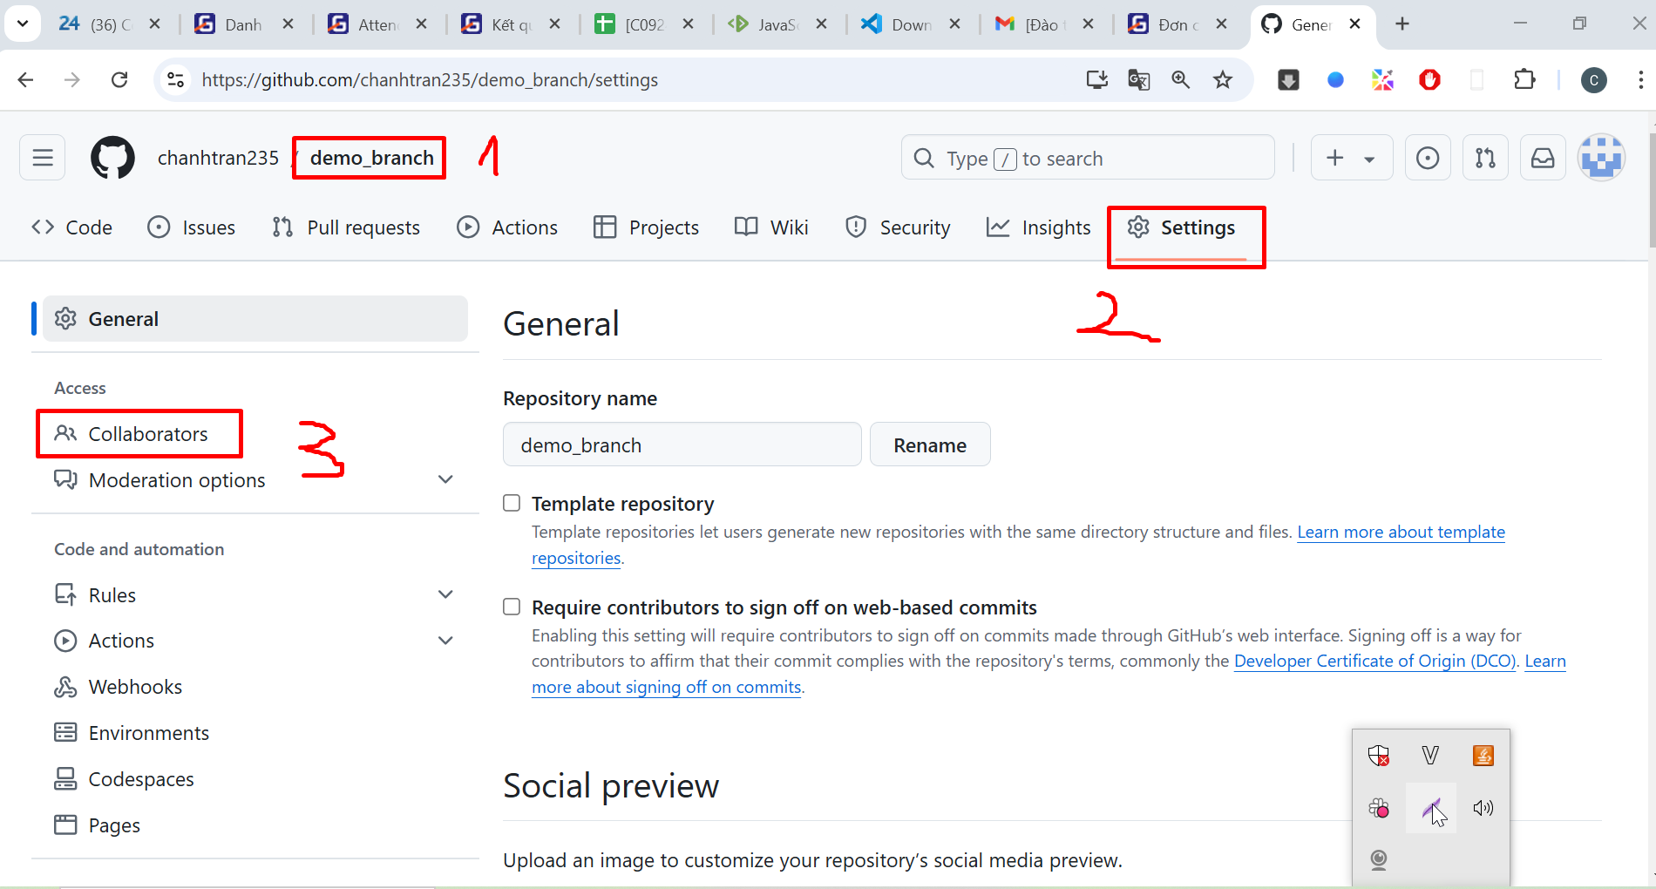

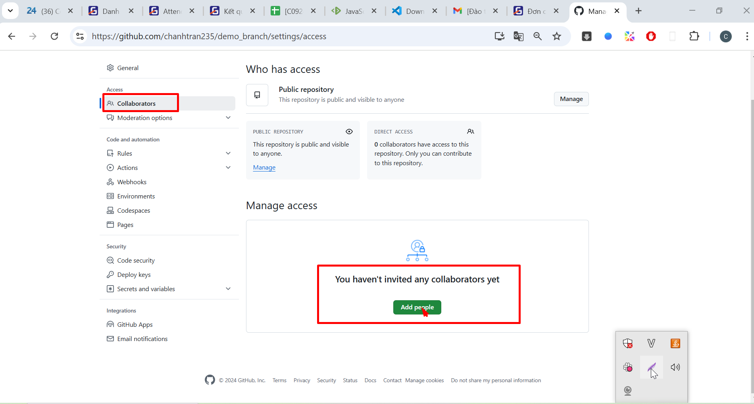

Leader | B3 : Tìm kiếm dựa trên email/username github của thành viên

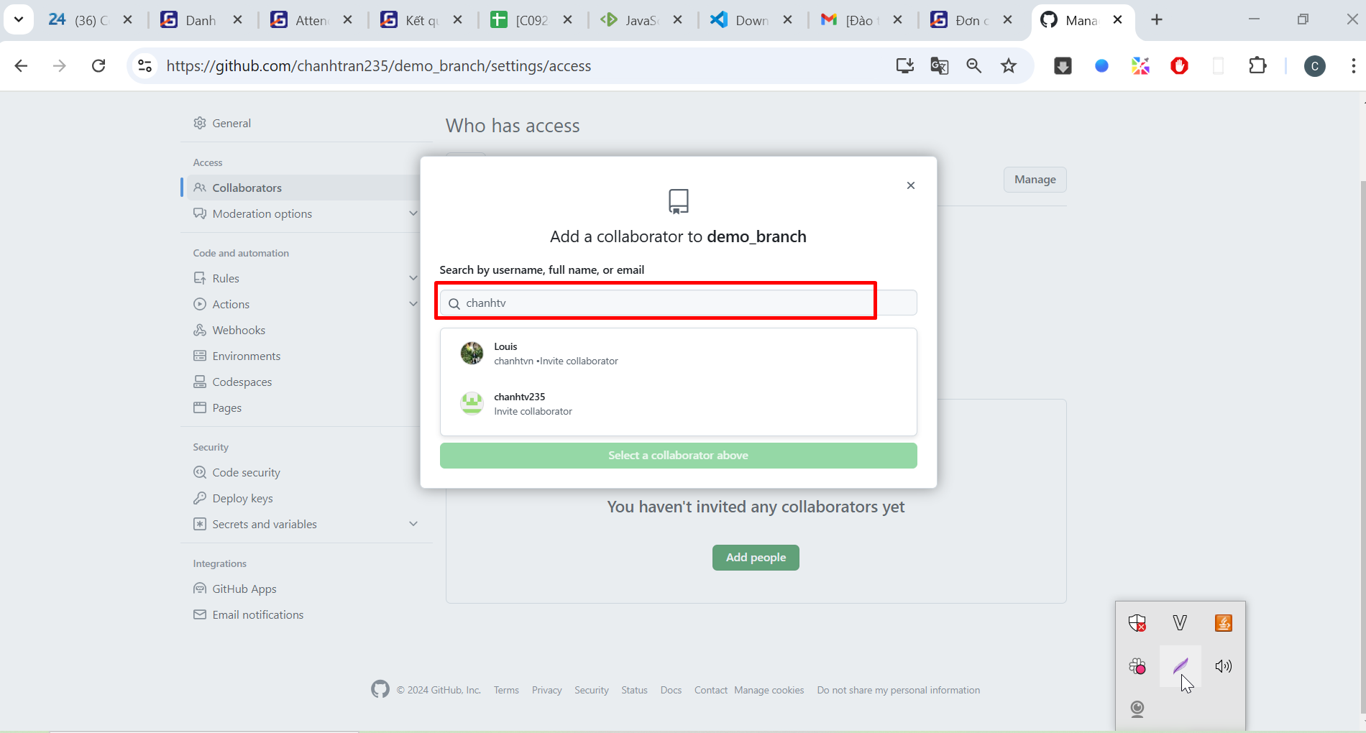

Leader | Bước 4: Sau khi mới màn hình như dưới

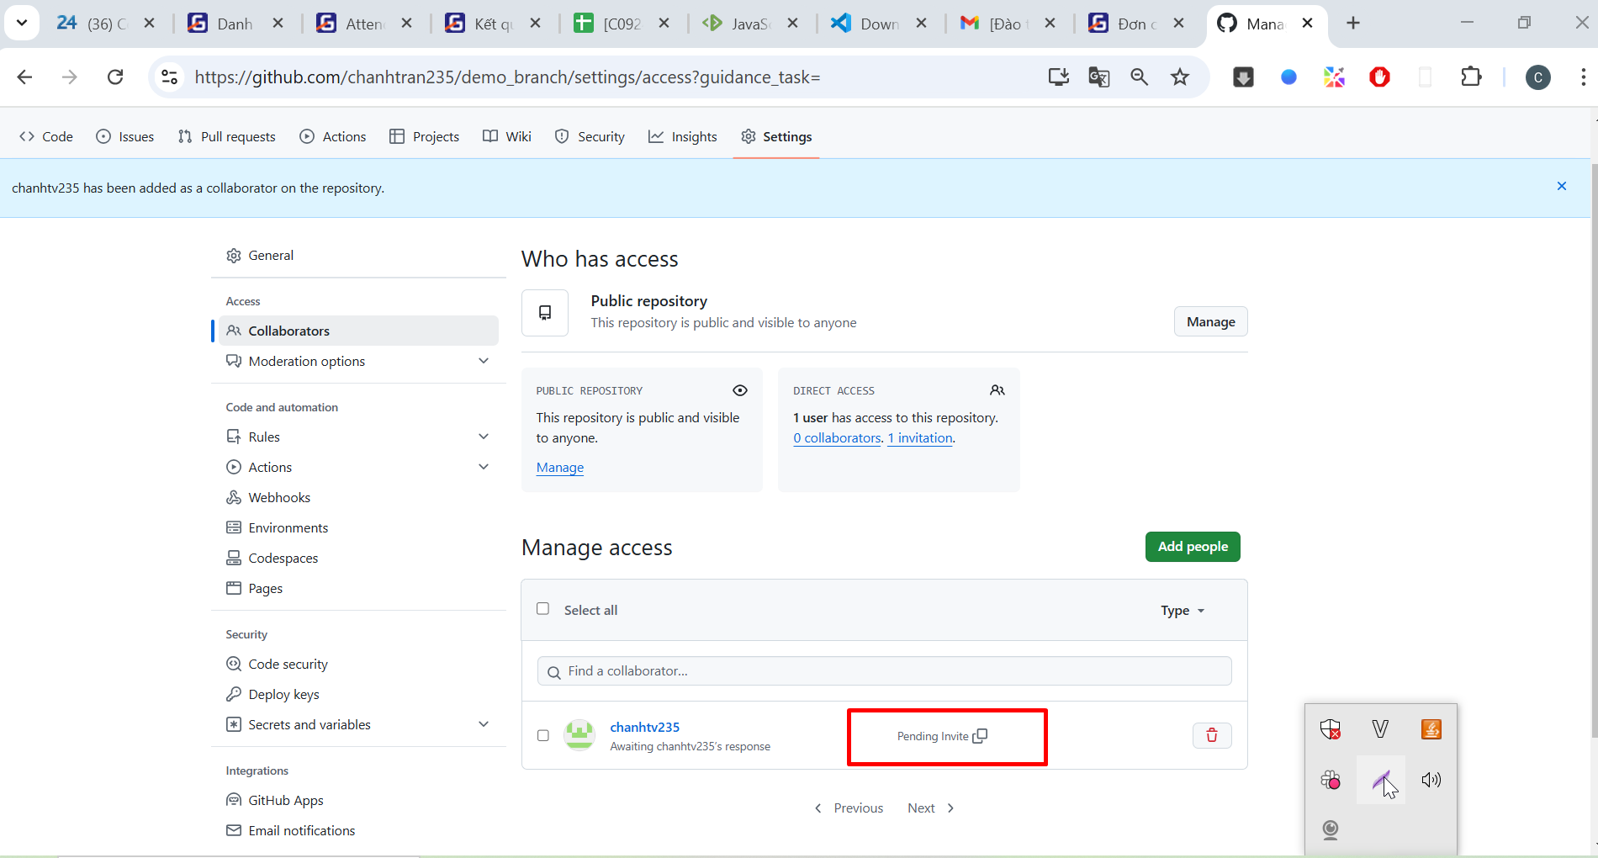

Member | Bước 5: Vào email check để chấp nhận lời mời

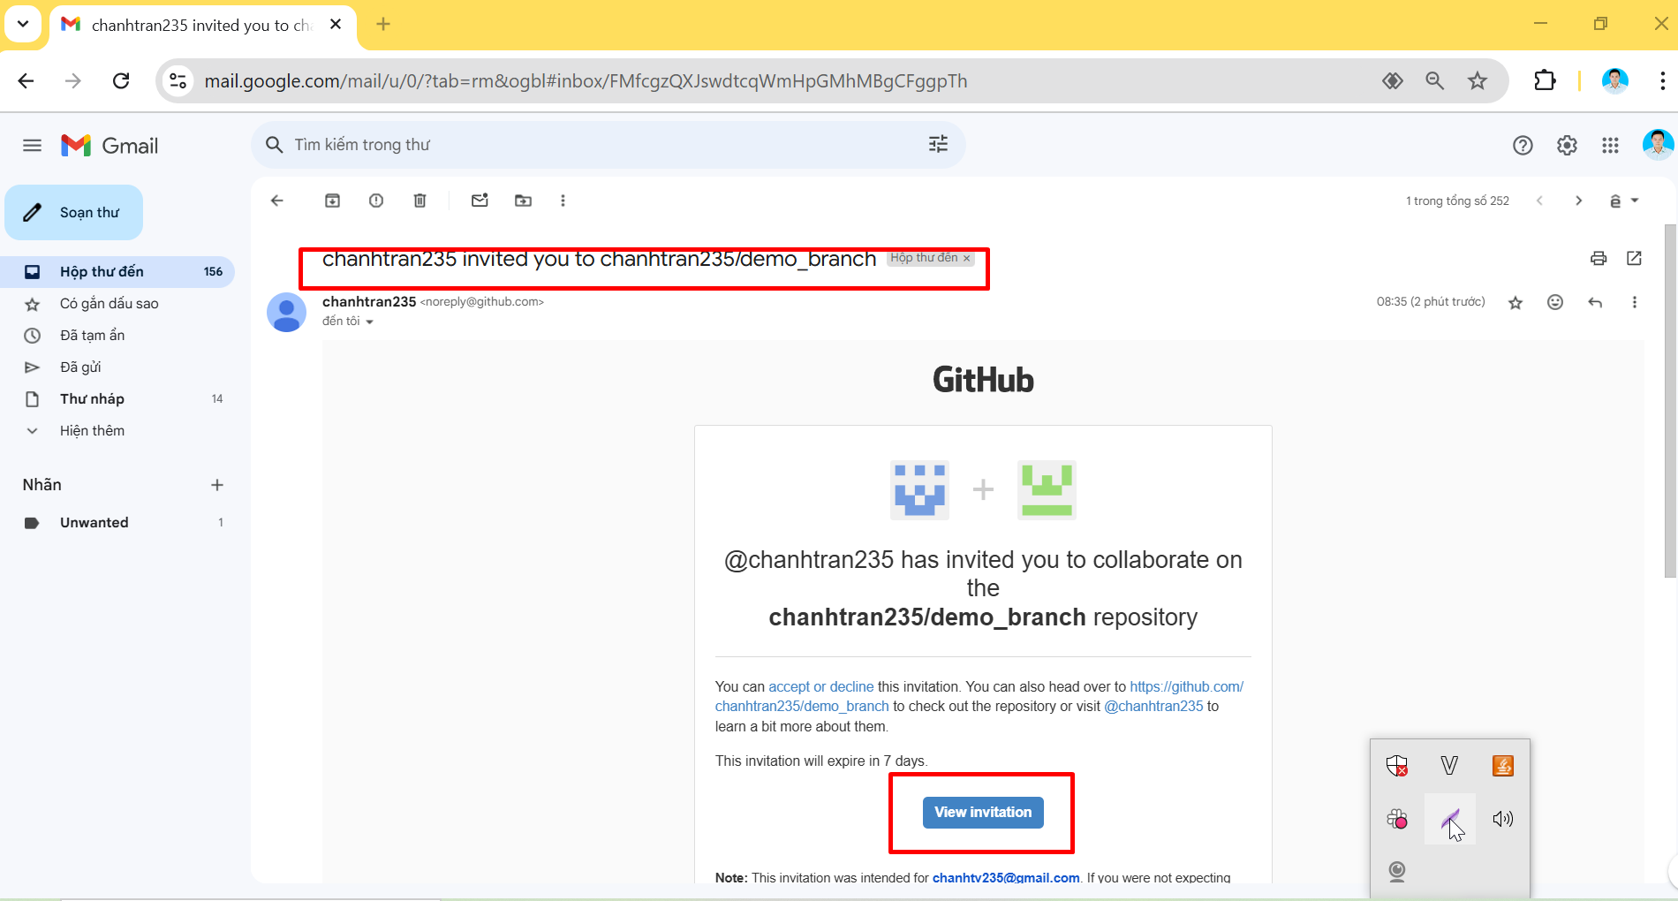

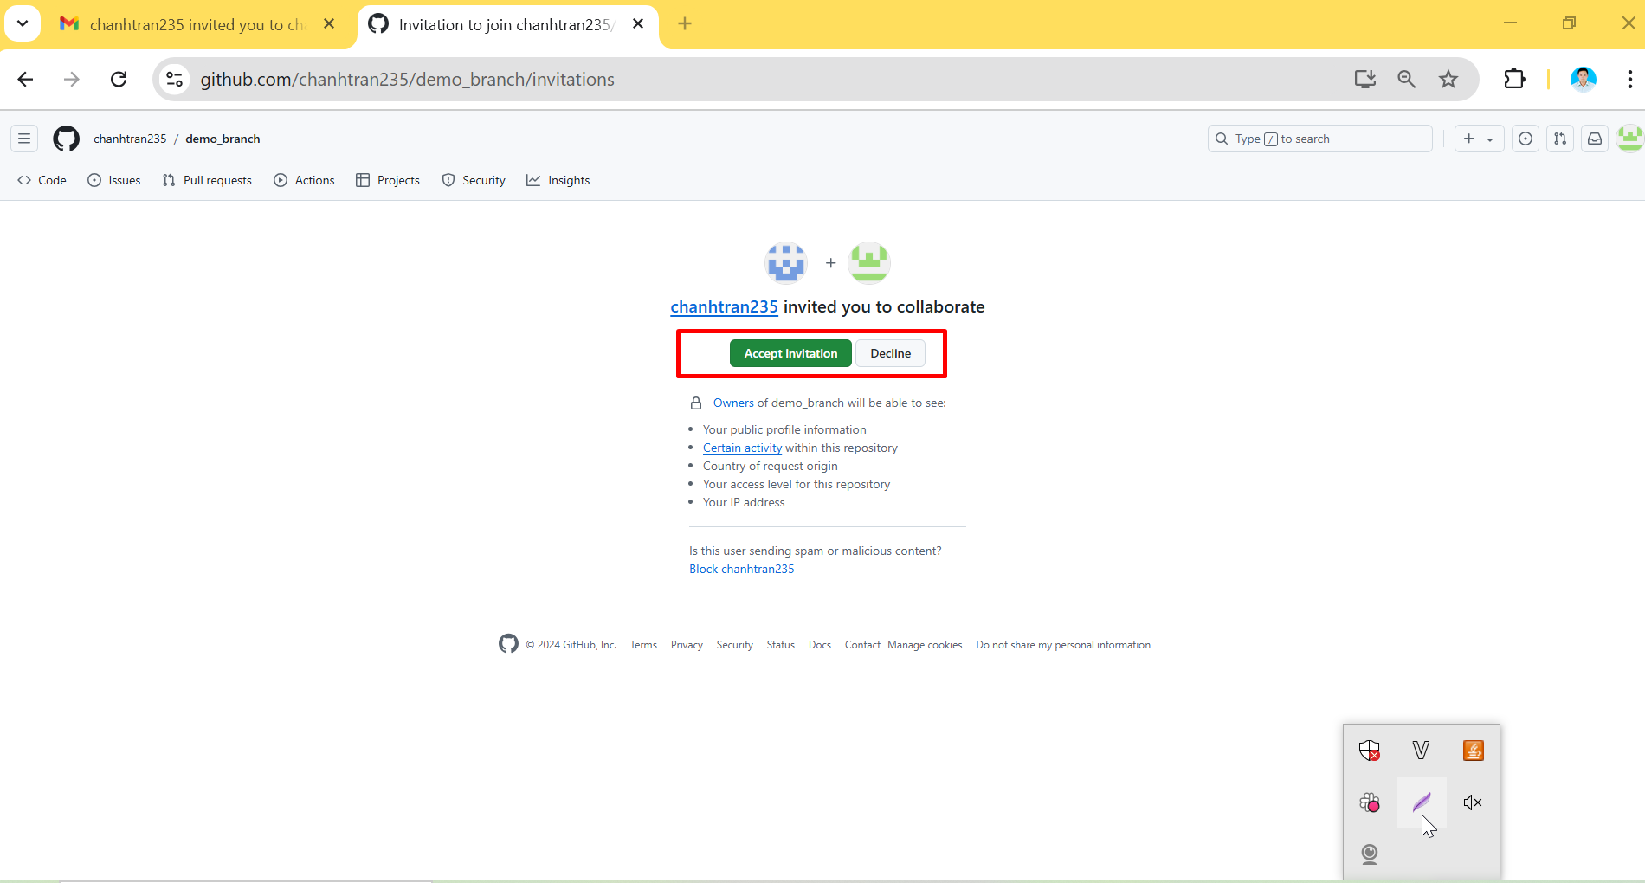

Leader | Bước 6 : Kiểm tra tình trạng

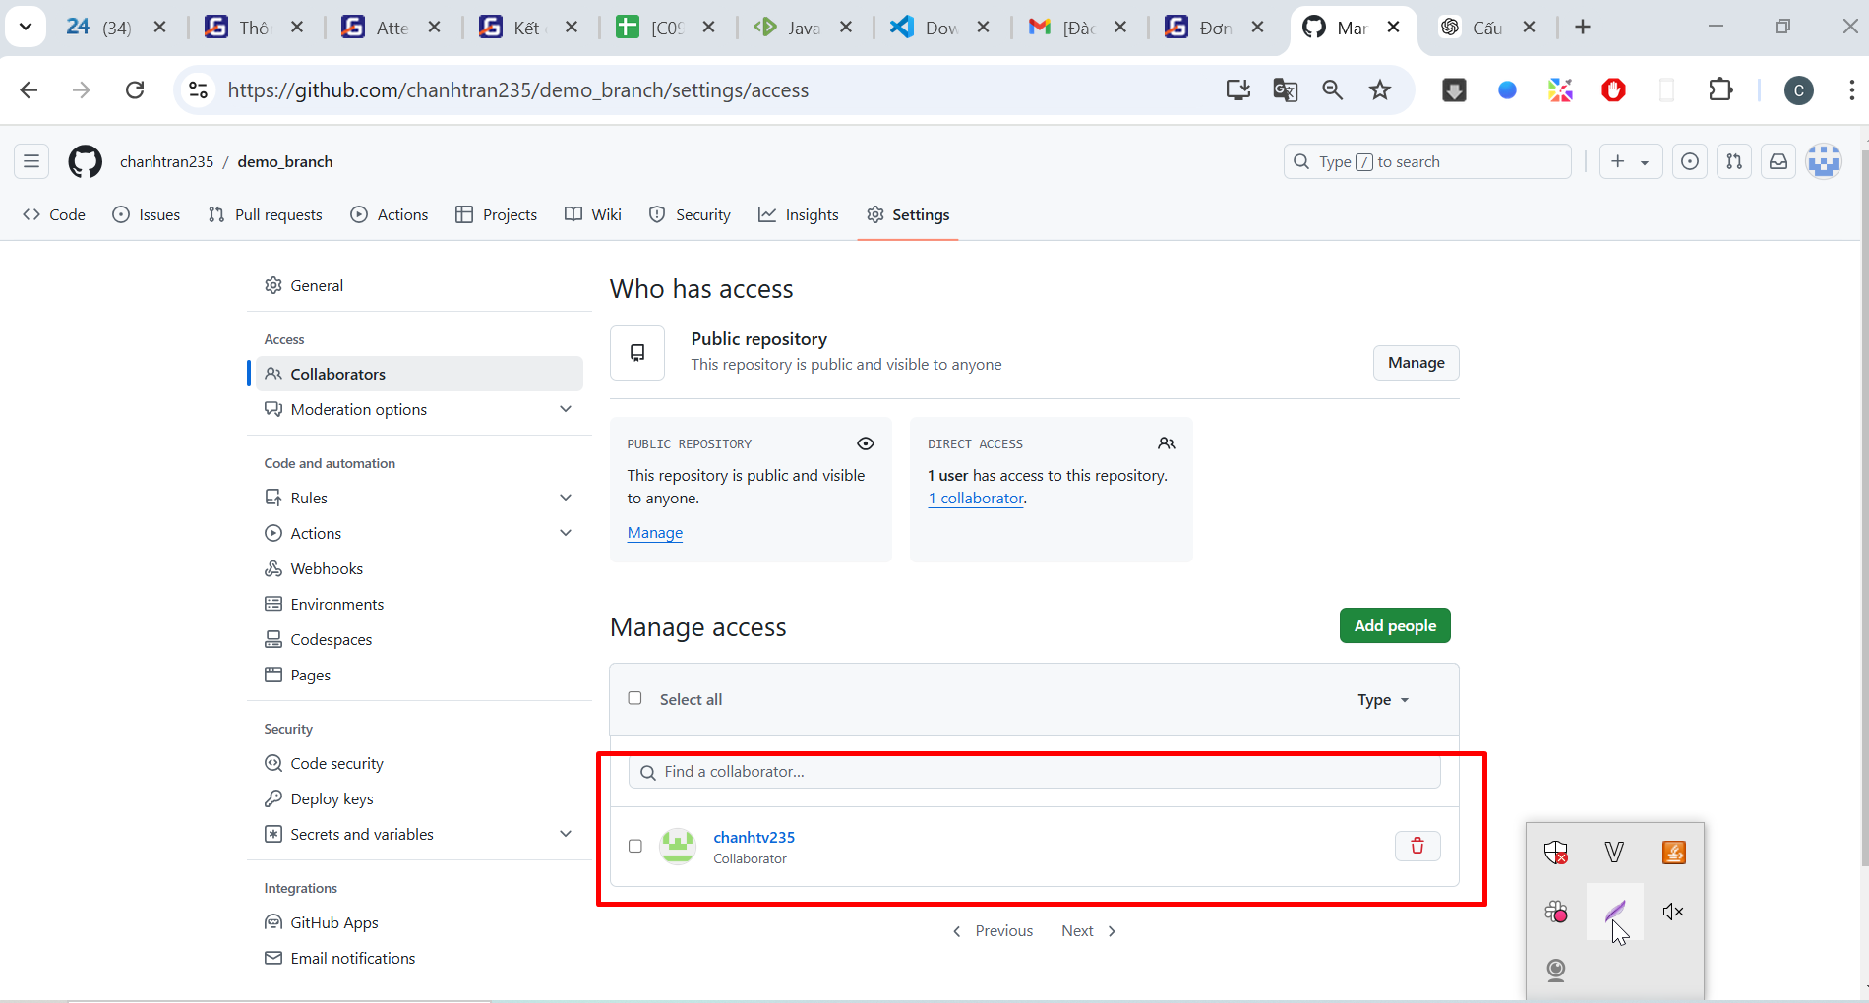

Leader | Tương tự mời các thành viên còn lại

 | Bước tiếp theo làm theo hướng dẫn của sheet " Các bước cơ bản với git-github

Sơ đồ gộp code
2. pull
4. push
 | Remote Repo
 | Main | 6. Review/conflict + merge | Leader
 | dev1 | 5 .Pull Request | member
 | dev2

1. commit
 | Local Repo
3. Nếu có conflict thì cần xử lý Xử lý xong commit lại | Main
 | dev1
 | dev2

 | workspace (thư mục code)
 | Main
 | dev1
 | dev2

